Ark1
opgave 1
 | input for Test 1 | Input for Test 2 | fortventet output for Test 1 | fortventet output for Test 2 | output for test 1 | output for test 2 | http://www.docjava.dk/grundlaeggende_programmering/selection/opgaver.htm
 | x=5 | x= 7
 | y=8 | y= 4
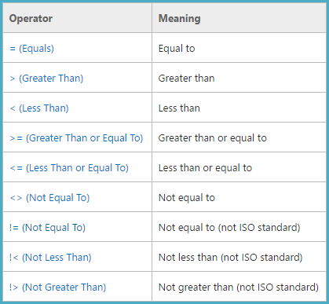
 | z=3 | z=9
 |  | Boolean statment pil down
A) |  | x <= 5 && z != y | TRUE | FALSE
B) |  | x == 5 || x == y && z == 3 | TRUE | FALSE
C) |  | x / y > z / x | TRUE | TRUE |  | TRUE
D) |  | !( x != y - z ) == false | FALSE | TRUE
E) |  | 2 * x != x || x == 0 | TRUE | TRUE
F) |  | ! true || ! false | NOGET | NOGET

opgave 2 | test 1 | Test 2 | fortventet output for Test 1 | fortventet output for Test 2
x= | 41 | 5 | is sum grater than 100 | is sum grater than 100
y= | 67 | 36 | is sum grater than 100 | is sum grater than 100
sum | 108 | 41 | TRUE | FALSE

is sum grater than 100

opgave 3
 | Variable First | Variable Second | Hvilket variable er størst
 | 23 | 4546 | Second
 | 56 | 44 | First
 | 486 | 2 | First

opgave 4
 | Variable A | Variable B | Variable C | Hvilket variable er størst
 | 56 | 4654 | 65 | SECOND
 | 654 | 23 | 2564 | THIRD
 | 69 | 26 | 5 | FIRST
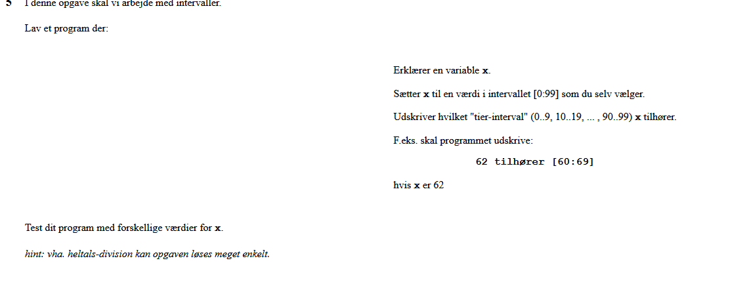
 | 1563 | 596 | 69420 | THIRD

 |  |  | 10 intervaller x er i
 |  |  | Output
Opgave 5
input x | 62 |  | 60:69
 | 0 |  | 0:9
 | 9 |  | 0:9
 | 10 |  | 10:19
 | 19 |  | 10:19
 | 90 |  | 90:99
 | 99 |  | 90:99

Opagve 6 |  |  |  |  |  |  | output er den mellemstørste værdi
 | X= | Y= | Z= | Forventet output
 | 45 | 6666 | 34 | 45
 | 454353 | 5345345345 | 33332 | 454353
 | 3321 | 223 | 1 | 223

Opagve 7 |  |  |  |  |  |  | Output er true hvis differancen mellem x og y er mere end ti
 | X= | Y= |  | Output
 | 54 | 33 |  | TRUE
 | 4 | 5 |  | FALSE
 | 2 | 8 |  | FALSE
 | 44 | 56 |  | TRUE

Opagve 8
 | input |  |  | output
 | 2 |  |  | det er en toer
 | 45 |  |  | Forket antal øjne
 | 4 |  |  | det er en fier
 | 1 |  |  | det er en ener
 | 0 |  |  | Forket antal øjne

Iteration
Opagve 1
 | input 1 | input 2 |  | output
 | -10 | 5 |  | -5
 | -5 | 5 |  | 0
 | 7 | 5 |  | 12
 | 7 | -8 |  | -1
 | 2 | -10 |  | -8
 | 8 | -8 |  | 0
 | 5 | -6 |  | -1
 | -6 | -8 |  | -14

Opagve 4
 | INPUT |  | OUTPUT
 | 5 |  | 120
 | 7 |  | 5040
 | 3 |  | 6
 | 2 |  | 2
 | 4 |  | 24

Opagve 7
 | input 1 | input 2 | output lige | output ulige
 | 3 | 16 | 7 | 7
 | 1 | 4 | 1 | 1
 | 5 | 25 | 10 | 9

